상품제안서
샤오미 무선 충전 거치대 80W 적응형 휴대폰 스탠드 | 상품코드: F31479

 |  |  |  |  |  |  | 02-412-0044 | www.easy1.co.kr
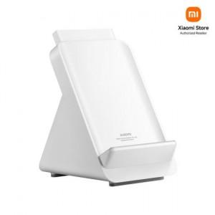

【상세/제작정보】

【인쇄/포장옵션】 | 레이저, 컬러필름인쇄 / 포장지포장

【공급단가】 | 수량 | 20~ | 50~ | 100~ | 300~ | 500~
*VAT별도 | 단가 | 95,040원 | 94,160원 | 93,280원 | 92,400원 | 91,520원

【상품 URL】 | http://www.easy1.co.kr/src/goods_detail.php?gdno=31479

